2021_07_data
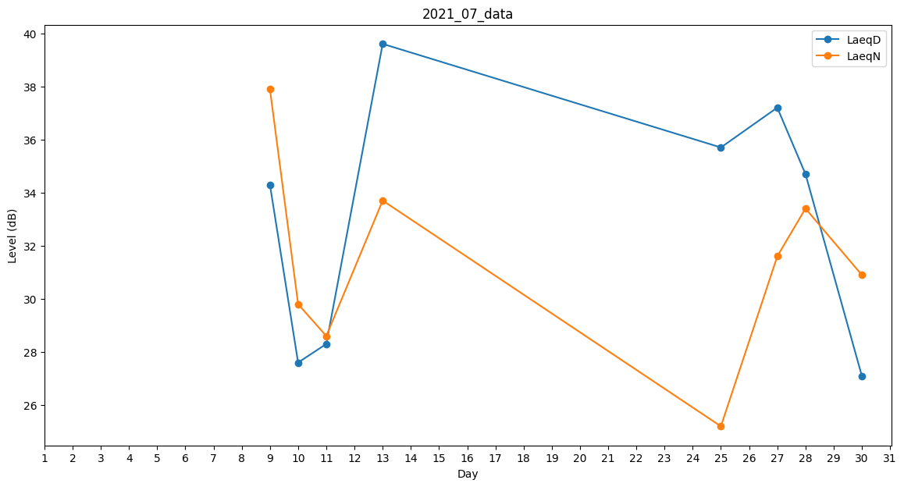
Day | LaeqD | LaeqN
1 | 0 | 0
2 | 0 | 32.9
3 | 27.6 | 0
4 | 30 | 0
5 | 31.3 | 0
6 | 0 | 0
7 | 26 | 0
8 | 0 | 31.5
9 | 34.3 | 37.9
10 | 27.6 | 29.8
11 | 28.3 | 28.6
12 | 26.2 | 0
13 | 39.6 | 33.7
14 | 0 | 36.2
15 | 30.6 | 0
16 | 31 | 0
17 | 0 | 0
18 | 0 | 0
19 | 0 | 0
20 | 25.6 | 0
21 | 0 | 0
22 | 0 | 30.6
23 | 0 | 0
24 | 28.3 | 0
25 | 35.7 | 25.2
26 | 43.2 | 0
27 | 37.2 | 31.6
28 | 34.7 | 33.4
29 | 0 | 0
30 | 27.1 | 30.9
31 | 38.6 | 0

